商品登録書
【商 品 登 録 書】

 | 区分 |  |  | 1 |  | 新規 |  |  |  |  |  |  |  |  |  |  |  |  |  |  |  |  | 提出者 |  |  | 松本 光 |  |  |  |  | 提出日 |  |  | 2016-02-10

 | JAN |  |  |  |  |  |  | メーカー名 |  |  |  |  | 商品名1 |  |  |  |  |  |  |  |  |  | 商品名2 |  |  |  |  |  |  |  | フレーバー |  | 容量 |  |  | 希望小売価格
 | 4901696533918 |  |  |  |  |  |  | ロゼット |  |  |  |  | ロゼット 洗顔パスタ |  |  |  |  |  |  |  |  |  | 白泥リフト |  |  |  |  |  |  |  | - |  | 120g |  |  | ¥648

 | 商品画像 |  |  |  |  |  |  |  |  |  |  |  |  |  | 大分類CD |  |  |  | 大分類名 |  |  |  |  |  | 棚割CD |  |  | 棚割名 |  |  |  | 中分類CD |  |  | 中分類名
 | 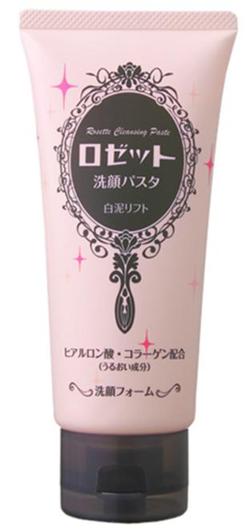 基本画像1枚 |  |  |  |  |  |  |  |  |  |  |  |  |  | 04 |  |  |  | 基礎化粧品 |  |  |  |  |  | 01 |  |  | 基礎化粧 |  |  |  | 040101 |  |  | 洗顔料

 |  |  |  |  |  |  |  |  |  |  |  |  |  |  | 確定商品CD |  |  |  |  |  |  |  |  |  | 040101 |  |  |  |  |  |  | 0001

 |  |  |  |  |  |  |  |  |  |  |  |  |  |  | 催事CD |  |  |  | クーポンCD |  |  |  |  |  |  |  |  |  | TOPICS CD |  |  |  | 中分類ランキングCD
 |  |  |  |  |  |  |  |  |  |  |  |  |  |  | - |  |  |  | - |  |  |  |  |  |  |  |  |  | - |  |  |  | -

 |  |  |  |  |  |  |  |  |  |  |  |  |  |  | 商品特徴
 |  |  |  |  |  |  |  |  |  |  |  |  |  |  | ◆ハリのあるふっくらした洗い上がり 白泥（はくでい）とたっぷりの美肌成分を配合した洗顔フォームです。「パスタ」とは、「粉を練り込みペースト状にしたもの」の意味。きめ細かな白泥パウダーを含んだ濃密な泡で包み込み、汚れに密着してやさしく洗い落します。うるおいのある洗いごこちで、シルクのようになめらかなふっくら肌へ。 ◆白泥ですっきり美肌 微細な粒子状の白泥は、マイルドなクレンジング効果でくすみを招く古い角質や汚れを吸着・除去。 ◆うるおいとハリで肌もちもち ヒアルロン酸がうるおいを与え、コラーゲンがハリのある肌へ導きます。 ◆無香料、無着色、無鉱物油

 | 使用方法
 | 手のひらに適量（約1ｃｍ）をとり、水またはぬるま湯でよく泡立て、泡でやさしくマッサージするように洗い、そのあとすすぎ残しのないように充分に洗い流してください。

 | 追加テキスト
 | 1929年に日本初のクリーム状洗顔料を発売したロゼットが誇るロングセラー洗顔料ブランド。肌悩みに合わせたキメ細かなパウダーを練り込み、豊かな泡立ちと洗い上がりの独特の使用感が特長です。ニキビ・肌あれ対策に有効成分イオウシリーズ、大人の肌悩み対策にクレイシリーズのラインナップ。

 | 購入可能DS |  |  |  |  |  |  |  |  |  | 購入可能EC |  |  |  |  |  |  |  |  |  | お勧めシーズン |  |  |  | 関連リンク商品JAN
 | 1001 | 1002 | 1003 | 1004 | 1005 | 1006 | 1007 | 1008 | 1009 | 1010 | 5001 | 5002 | 5003 | 5004 | 5005 | 5006 | 5007 | 5008 | 5009 | 5010 | SP | SM | A | W | 商品1 |  |  |  |  | 商品2 |  |  |  |  | 商品3
 | - | - | - | - | - | - | - | - | - | - | - | - | - | - | - | - | - | - | - | - | 1 | 1 | 1 | 1 | - |  |  |  |  | - |  |  |  |  | -

 | 写真1 |  | 写真2 |  | 写真3 |  | 写真4 |  |  | 登録日 |  |  |  |  |  |  |  |  | 掲載開始日 |  |  |  |  |  |  |  | 修正日 |  |  |  |  |  | 掲載終了日
 | 1 |  | - |  | - |  | - |  |  | 2016-02-10 |  |  |  |  |  |  |  |  | 即日 |  |  |  |  |  |  |  | - |  |  |  |  |  | -

